Задание1
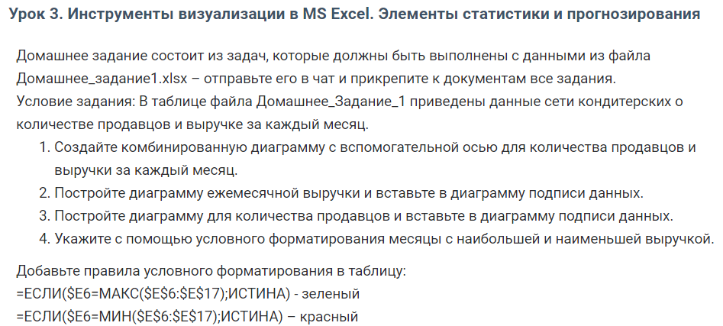

 |  |  | 1.

Месяц | Продавцы | Прибыль
Январь | 25 | 2735900
Февраль | 21 | 2210271
Март | 28 | 3004596
Апрель | 22 | 2825548
Май | 28 | 3576132
Июнь | 25 | 3128575 | 2.
Июль | 34 | 3874198
Август | 24 | 2665368
Сентябрь | 28 | 2833012
Октябрь | 23 | 2424844
Ноябрь | 24 | 2549544
Декабрь | 30 | 3150120

 |  |  | 3.

